2020_04_data
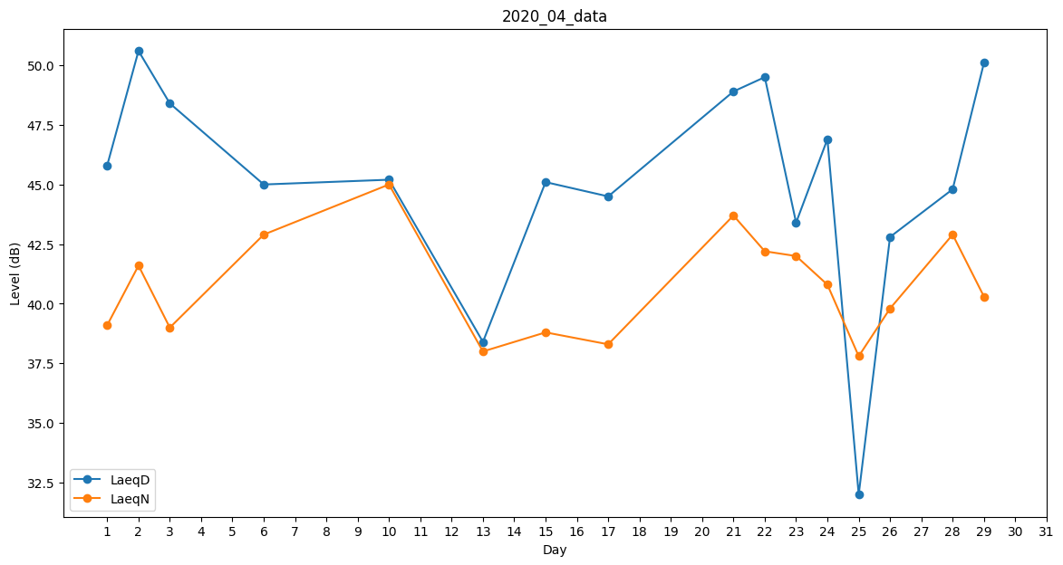
Day | LaeqD | LaeqN
1 | 45.8 | 39.1
2 | 50.6 | 41.6
3 | 48.4 | 39
4 | 48.8 | 0
5 | 48.3 | 0
6 | 45 | 42.9
7 | 45.5 | 0
8 | 45.9 | 0
9 | 37.2 | 0
10 | 45.2 | 45
11 | 0 | 0
12 | 39.8 | 0
13 | 38.4 | 38
14 | 44 | 0
15 | 45.1 | 38.8
16 | 45.6 | 0
17 | 44.5 | 38.3
18 | 33.1 | 0
19 | 34.5 | 0
20 | 48.3 | 0
21 | 48.9 | 43.7
22 | 49.5 | 42.2
23 | 43.4 | 42
24 | 46.9 | 40.8
25 | 32 | 37.8
26 | 42.8 | 39.8
27 | 47.2 | 0
28 | 44.8 | 42.9
29 | 50.1 | 40.3
30 | 49.8 | 0

